3LDK_10_position
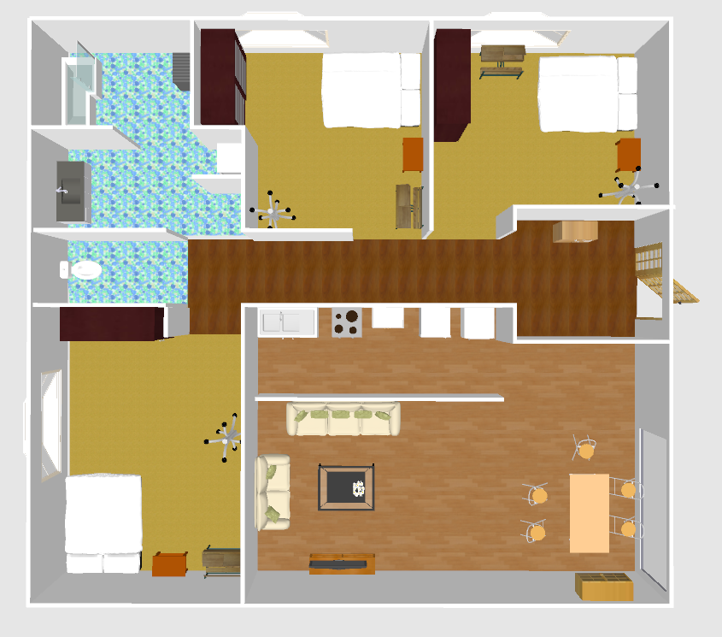
index | theta | x | y | sin | cos
0 | -159.83 | 4.54 | -1.16 | 0.3448067579 | 0.9386736918
1 | -159.85 | 4.94 | -0.98 | 0.344479078 | 0.9387939949
2 | -159.33 | 5.27 | -1.08 | 0.352984998 | 0.9356289816
3 | -160.22 | 5.53 | -1.1 | 0.3384094703 | 0.9409989535
4 | -155.04 | 5.67 | -0.62 | 0.4219854366 | 0.9066026094
5 | -172.28 | 4.84 | -0.62 | 0.1343320956 | 0.9909363693
6 | -160.85 | 5.19 | -0.61 | 0.3280423978 | 0.9446630009
7 | -174.08 | 4.52 | -0.65 | 0.1031397473 | 0.9946668752
8 | 176.56 | 4.35 | -0.38 | -0.0600032619 | 0.998198181
9 | 175.38 | 4.76 | -0.35 | -0.0805468609 | 0.996750823
10 | 163.89 | 5.1 | -0.36 | -0.2774823367 | 0.960730739
11 | 179.61 | 5.48 | -0.21 | -0.0068067315 | 0.9999768339
12 | 144.48 | 5.52 | 0.21 | -0.5809871003 | 0.8139127652
13 | 115.8 | 4.54 | 0.19 | -0.9003187714 | 0.4352310994
14 | 109.61 | 4.39 | -0.06 | -0.9419988911 | 0.3356159847
15 | 89.9 | 5.15 | -3.23 | -0.9999984769 | -0.0017453284
16 | 109.73 | 5.05 | -2.77 | -0.9412939131 | 0.337588165
17 | 104.43 | 4.72 | -2.17 | -0.9684528146 | 0.249197002
18 | 128.38 | 4.46 | -3.23 | -0.7839102311 | 0.6208741818
19 | 148.28 | 4.16 | -3.34 | -0.5257686082 | 0.8506276334
20 | 141.8 | 3.86 | -2.65 | -0.6184083954 | 0.7858568932
21 | 161.43 | 3.68 | -3.48 | -0.3184630152 | 0.9479352868
22 | 150.21 | 3.06 | -3.24 | -0.4968224998 | 0.8678521785
23 | 142 | 2.87 | -2.66 | -0.6156614753 | 0.7880107536
24 | 152.44 | 2.79 | -3.3 | -0.4626772355 | 0.8865268049
25 | 153.56 | 3.11 | -3.38 | -0.4452603956 | 0.8954011281
26 | 173.32 | 2.83 | -3.92 | -0.116324048 | 0.9932113148
27 | 170.68 | 3.28 | -3.97 | -0.1619482889 | 0.9867992459
28 | -178.1 | 3.57 | -4.4 | 0.0331551784 | 0.9994502159
29 | -168.97 | 2.81 | -4.3 | 0.191322948 | 0.9815271415
30 | 112.03 | 0.46 | -3.02 | -0.9269875839 | 0.3750920144
31 | 108.98 | 0.29 | -2.41 | -0.9456321627 | 0.3252380864
32 | 110.62 | 0.3 | -3.13 | -0.9359366628 | 0.3521683734
33 | 107.59 | 0.06 | -2.61 | -0.9532434268 | 0.302203523
34 | 124.03 | 0 | -3.25 | -0.8287446662 | 0.5596269099
35 | 145.43 | -0.34 | -3.39 | -0.567412674 | 0.823433578
36 | 123.92 | -0.31 | -2.94 | -0.8298175448 | 0.5580348039
37 | 122.79 | -0.41 | -2.42 | -0.8406611366 | 0.5415614955
38 | 119.64 | -0.8 | -2.3 | -0.8691498812 | 0.4945487681
39 | 145.21 | -1.35 | -3.31 | -0.5705702414 | 0.8212488049
40 | 166.02 | -1.89 | -3.9 | -0.2415831838 | 0.9703801138
41 | 176.74 | -1.77 | -4.39 | -0.0568670389 | 0.9983817606
42 | 179.41 | -1.58 | -4.86 | -0.0102972606 | 0.9999469818
43 | -160 | -1.21 | -4.91 | 0.3420201433 | 0.9396926208
44 | -164.89 | -1.44 | -4.67 | 0.2606730114 | 0.9654271496
45 | -10.48 | -4.18 | -5.12 | 0.1818922937 | -0.9833184599
46 | -4.63 | -4.13 | -4.69 | 0.0807208255 | -0.9967367498
47 | 14.16 | -4.22 | -4.26 | -0.2446305256 | -0.9696163705
48 | 21.52 | -4.31 | -4 | -0.3668259814 | -0.9302895782
49 | 22.78 | -4.48 | -3.94 | -0.3871937719 | -0.9219983639
50 | 2.51 | -4.54 | -4.51 | -0.0437937535 | -0.9990405933
51 | -16.2 | -4.58 | -4.77 | 0.278991106 | -0.9602936857
52 | -29 | -4.58 | -5.07 | 0.4848096202 | -0.8746197071
53 | -36.01 | -4.8 | -5.19 | 0.5879264434 | -0.8089143942
54 | -40.44 | -5.04 | -5.22 | 0.6486513971 | -0.7610856489
55 | -50.7 | -5.09 | -4.95 | 0.7738402097 | -0.6333808726
56 | -14.74 | -4.95 | -4.58 | 0.254433163 | -0.9670903606
57 | 27.28 | -5 | -4.44 | -0.4583393406 | -0.8887772774
58 | 37.12 | -4.94 | -4.06 | -0.6034863603 | -0.7973733209
59 | 52.71 | -5.08 | -3.8 | -0.7955792337 | -0.6058495547
60 | -32.06 | -4.52 | -3.01 | 0.5308070474 | -0.8474927011
61 | -15.62 | -4.46 | -2.71 | 0.2692560114 | -0.9630686374
62 | -5.44 | -4.5 | -2.49 | 0.0948033237 | -0.995496022
63 | 7.04 | -4.53 | -2.23 | -0.1225622416 | -0.9924608289
64 | 21.31 | -4.67 | -1.91 | -0.3634138357 | -0.9316278141
65 | 21.38 | -4.88 | -1.91 | -0.3645517623 | -0.9311831252
66 | 34.44 | -5.12 | -1.95 | -0.5655429036 | -0.8247188759
67 | 41.28 | -5.21 | -1.98 | -0.6597393871 | -0.7514944718
68 | 9.24 | -5.25 | -2.48 | -0.1605702998 | -0.9870244064
69 | 16.56 | -4.76 | -2.32 | -0.2850192625 | -0.958521789
70 | 23.82 | -4.81 | -2.13 | -0.4038646529 | -0.9148187482
71 | -17.17 | -4.81 | -2.89 | 0.295207827 | -0.9554330635
72 | -26.06 | -4.93 | -3.1 | 0.4393121212 | -0.8983344924
73 | -27.48 | -5.14 | -2.88 | 0.4614389599 | -0.8871719598
74 | -9.46 | -5.05 | -2.66 | 0.1643590085 | -0.9864005861
75 | -4.47 | -3.83 | -1.32 | 0.0779371003 | -0.9969582782
76 | 12.14 | -3.89 | -0.93 | -0.2103011332 | -0.9776366571
77 | 77.72 | -3.93 | -0.59 | -0.9771198765 | -0.2126893201
78 | 28.44 | -4.18 | -0.57 | -0.4762382037 | -0.8793163102
79 | 36.16 | -4.53 | -0.55 | -0.5900421592 | -0.807372436
80 | 30.41 | -4.3 | -0.73 | -0.5061842934 | -0.8624253365
81 | 16.56 | -4.22 | -1.04 | -0.2850192625 | -0.958521789
82 | 4.53 | -4.2 | -1.2 | -0.0789810696 | -0.996876116
83 | -1.79 | -4.27 | -1.36 | 0.0312363118 | -0.9995120274
84 | -6.1 | -4.56 | -1.21 | 0.1062640713 | -0.9943379441
85 | 14.22 | -4.63 | -0.84 | -0.2456457712 | -0.9693596624
86 | 33.13 | -4.81 | -0.62 | -0.5465405146 | -0.8374326635
87 | 48.31 | -5.06 | -0.6 | -0.7467542755 | -0.6651000316
88 | 38.12 | -4.91 | -0.9 | -0.6173105297 | -0.7867195879
89 | 0.27 | -5.05 | -1.44 | -0.0047123715 | -0.9999888967
90 | -66.89 | -5.48 | 1.52 | 0.9197530076 | -0.3924976498
91 | -50.51 | -4.78 | 1.6 | 0.7717355882 | -0.6359435367
92 | -34.99 | -3.93 | 1.72 | 0.5734334586 | -0.8192521398
93 | -28.15 | -3.68 | 2.21 | 0.4717815027 | -0.8817154948
94 | -27.56 | -4.15 | 2.54 | 0.4626772355 | -0.8865268049
95 | -39.04 | -4.59 | 2.56 | 0.6298627879 | -0.7767064236
96 | -56.22 | -4.91 | 2.68 | 0.8311786024 | -0.5560055133
97 | -57.95 | -5.39 | 2.83 | 0.8475853315 | -0.5306591239
98 | -81.34 | -5.59 | 2.9 | 0.9885992459 | -0.1505706845
99 | -6.97 | -3.99 | 3.48 | 0.1213496308 | -0.9926098262
100 | -14.69 | -3.66 | 2.58 | 0.2535891207 | -0.9673120272
101 | -4.73 | -3.38 | 3.27 | 0.0824603355 | -0.9965943473
102 | -7.61 | -4.01 | 3.59 | 0.132429388 | -0.9911924421
103 | 37.02 | -4.02 | 4.45 | -0.6020937629 | -0.7984253883
104 | 24.42 | -3.45 | 4.05 | -0.4134222932 | -0.9105394047
105 | -68.96 | -1.11 | 3.08 | 0.933330011 | -0.3590196243
106 | 165.94 | -1.07 | 3.41 | -0.2429378541 | 0.9700418543
107 | 151.2 | -1.12 | 3.88 | -0.4817536741 | 0.87630668
108 | -85.39 | -1.11 | 4.13 | 0.9967648659 | -0.0803728938
109 | 152.96 | -1.05 | 4.47 | -0.454612429 | 0.8906893619
110 | 132.02 | -0.55 | 4.45 | -0.7429112096 | 0.6693899721
111 | 71.96 | -0.21 | 4.68 | -0.95084055 | -0.3096808817
112 | -35.93 | 0 | 4.21 | 0.5867964131 | -0.8097345056
113 | 51.95 | 0.58 | 4.2 | -0.7874731876 | -0.6163489099
114 | -18.45 | 0.51 | 3.73 | 0.3164769672 | -0.9486001946
115 | 83.5 | 0.61 | 3.52 | -0.9935718557 | -0.1132032138
116 | 86.44 | 0.53 | 3.15 | -0.9980703213 | -0.0620937502
117 | -22.27 | 0.2 | 2.83 | 0.3789716689 | -0.9254082743
118 | 23.38 | -0.13 | 2.96 | -0.3968275096 | -0.9178932005
119 | -38.16 | -0.63 | 2.88 | 0.6178596131 | -0.7862884321
120 | 135.27 | -1.66 | 1.3 | -0.7037667801 | 0.7104310798
121 | 130.88 | -1.44 | 1.3 | -0.7560819708 | 0.6544769312
122 | 158.42 | -0.96 | 1.28 | -0.367799977 | 0.929904929
123 | 167.7 | -0.9 | 0.95 | -0.2130303863 | 0.9770455744
124 | -178.38 | -0.64 | 0.84 | 0.0282705668 | 0.9996003077
125 | 89.55 | -0.24 | 1.15 | -0.9999691576 | -0.0078539009
126 | 114.56 | 0.24 | 1.24 | -0.9095265063 | 0.4156459243
127 | -175.4 | 0.35 | 0.81 | 0.0801989243 | 0.9967788785
128 | 81.66 | 0.9 | 0.9 | -0.9894247683 | -0.1450469851
129 | 85.77 | 0.86 | 1.33 | -0.9972759931 | -0.0737603797
130 | 141.15 | 1.24 | 1.4 | -0.6272836734 | 0.7787908533
131 | 163.01 | 1.42 | 1.05 | -0.2922047936 | 0.9563557699
132 | 155.77 | 1.88 | 1 | -0.4104005626 | 0.911905356
133 | 83.67 | 2.08 | 1.26 | -0.9939033625 | -0.1102547328
134 | 94.91 | 2.54 | 1.09 | -0.996330373 | 0.0855908169
135 | -42.56 | 5.18 | 2.82 | 0.6763619121 | -0.7365694563
136 | -7.52 | 5.21 | 3.24 | 0.1308722638 | -0.9913992387
137 | -4.55 | 5.16 | 3.74 | 0.0793290402 | -0.9968484857
138 | 7.74 | 5.37 | 4.05 | -0.1346779895 | -0.9908894182
139 | 123.05 | 5.27 | 4.61 | -0.8381949614 | 0.5453707057
140 | 121.41 | 5.25 | 4.82 | -0.8534598509 | 0.5211585966
141 | 81.08 | 4.99 | 4.84 | -0.9879058015 | -0.1550552399
142 | 139.61 | 4.79 | 5 | -0.6479869777 | 0.7616514142
143 | 105.95 | 4.36 | 4.97 | -0.9615018689 | 0.2747983919
144 | 137.27 | 4.05 | 4.73 | -0.6785443773 | 0.7345594109
145 | 169.76 | 4.06 | 4.26 | -0.1777717953 | 0.9840717397
146 | 173.9 | 4.01 | 3.96 | -0.1062640713 | 0.9943379441
147 | 175.25 | 4.08 | 3.52 | -0.0828082075 | 0.9965655025
148 | -41.58 | 4.07 | 3.11 | 0.6636651414 | -0.7480297989
149 | -103.09 | 4.37 | 2.95 | 0.9740155106 | 0.2264813131

